дз 1 (копия)
0/9 | смотрим видео: | https://youtu.be/jkhrigww8bU

2020-09-01 | качаем проект домашек | https://github.com/IgnatZakalinsky/simple-react-homeworks
 | (zip или ссылку(если установлен на компе git))
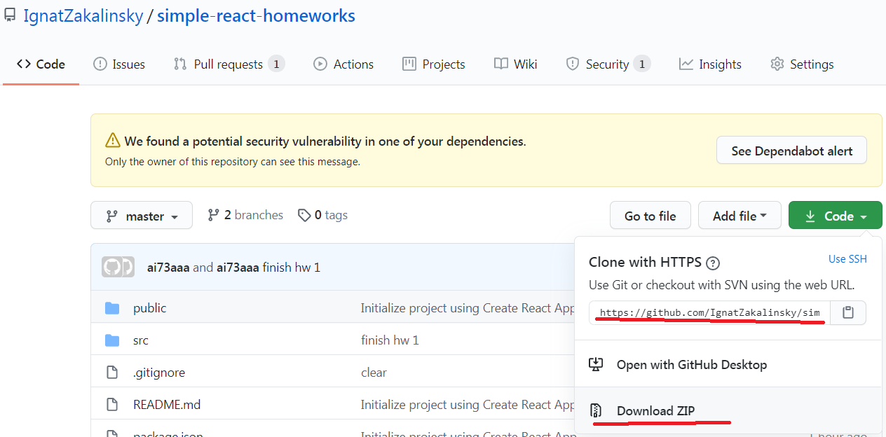

2020-09-02 | распаковываем в папку без русских букв, пробелов и т.д.
 | (если установлен git, пишем в терминале git clone https://github.com/IgnatZakalinsky/simple-react-homeworks.git

2021-09-03 | создаём свой проект с тс и копируем в него папку src моего проекта в свой с заменой |  | yarn create react-app homeworks --template typescript

2021-09-04 | открываем проект через вэбшторм, прописываем в терминале проекта npm install (или yarn) и ищем компоненту HW1
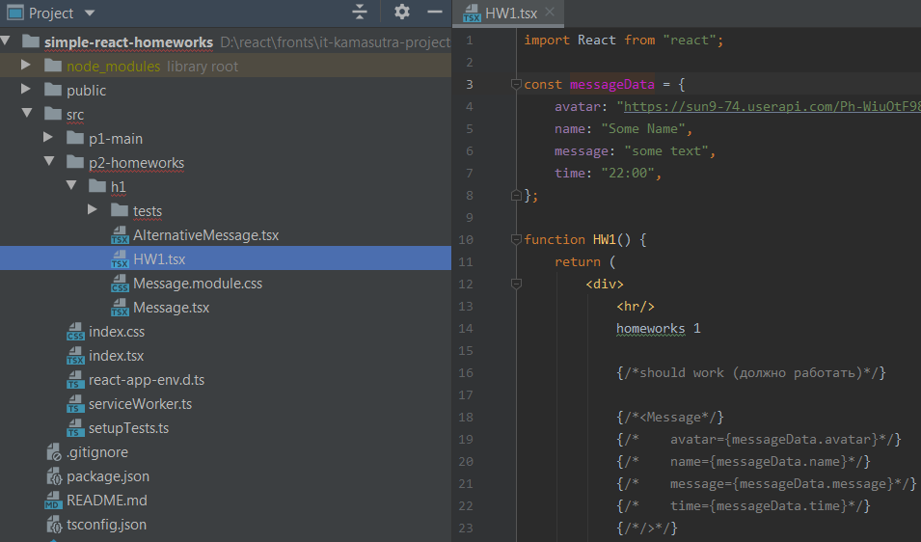

2021-09-05 | нужно сделать так чтоб при раскомментировании Message всё работало и выглядело примерно так:

 | уголок загуглить "как" или украсть с другого сайта/у друга)) (делать не обязательно)
 | любую домашку вы НЕ обязаны делать самостоятельно, если что-то не получается, не понятно - пишем другу, в группу с пометкой #help, мне или на хэлп

2021-09-06 | нужно типизировать пропсы сразу, any/object/Function - крайне нежелательны даже вначале, если не знаете как - пишем другу, в группу с пометкой #help, мне или на хэлп

2021-09-07 | Ctrl + Alt + L не забывайте нажимать чтоб красивый код был (это увеличивает скорость обучения и чтения кода и облегчает поиск ошибок и понимание "что тут происходит")

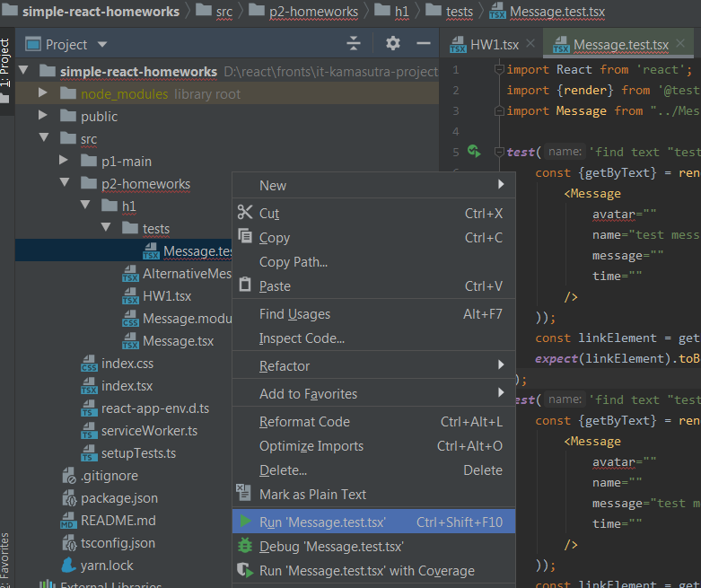
2021-09-08 | можете проверить свою работу тестом, кликнув по файлу теста правой кнопкой и выбрав Run 'Message.test.tsx'

2021-09-09 | (не обязательно) компонента AlternativeMessage для личного творчества (можете попробовать другие пропсы и т.д., можно попросить сделать кодревью на хэлпе)

 | делать по одной дз в неделю
 | проверяю по 5 дз

